상품제안서
[헬프맨] 빅헤드 폴더블 핸디 선풍기 | 상품코드: F32775

 |  |  |  |  |  |  | 02-412-0044 | www.easy1.co.kr
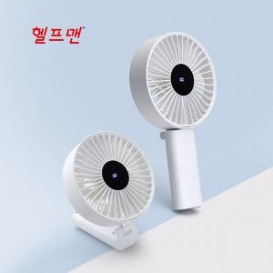

【상세/제작정보】

【인쇄/포장옵션】 | 실크, 레이저 / 시판박스

【공급단가】 | 수량 | 50~ | 100~ | 500~ | 1,000~ | 2,000~
*VAT별도 | 단가 | 17,400원 | 17,110원 | 16,670원 | 16,380원 | 15,950원

【상품 URL】 | https://dev.easy1.co.kr:443/src/goods_detail.php?gdno=32775

